Смета
СМЕТА ПРОЕКТА

Экологическая тропа "КИСЛЫЙ РУЧЕЙ" в рамках проекта "Жизнь в стиле ЭКО"
 |  |  | Пикина Любовь Викторовна
 |  |  | ID заявки 226784

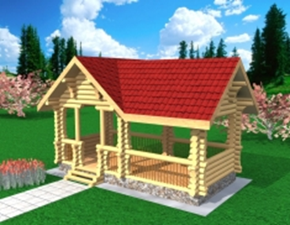
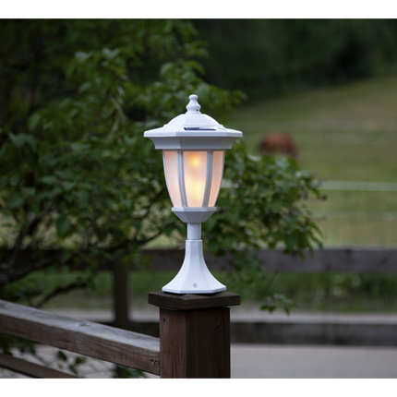
Наименование статьи расходов | Стоимость (руб.) | Кол-во | Ед. измерения | Сумма (руб.)
Запрашиваемая сумма
Изготовление указателей, щитов, стендов, схемы | 5000 | 15 | шт | 75,000 ₽
Комментарий: мероприятие по календарному плану: приобретение и подготовка материалов и оборудования для реализации проекта
Закупка товара 1. Лесоматериалы круглые | 6000 | 15 | кбм | 90,000 ₽
Комментарий: мероприятие по календарному плану: приобретение и подготовка материалов и оборудования для реализации проекта: лесоматериалы для строительства беседки, мостика через ручей, спуска к реке, туалета
Закупка товара 2. Пиломатериалы | 16000 | 5 | кбм | 80,000 ₽
Комментарий: мероприятие по календарному плану: приобретение и подготовка материалов и оборудования для реализации проекта: пиломатериалы для строительства беседки, мостика через ручей, спуска к реке, туалета |  |  |  |  | Беседка 6,5х4,0 | Светильники на солнечных батареях на мостик и беседку
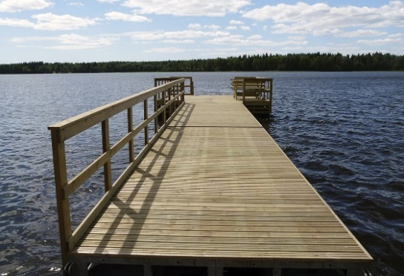
Закупка товара 3. Триммер бензиновый | 10000 | 2 | шт. | 20,000 ₽
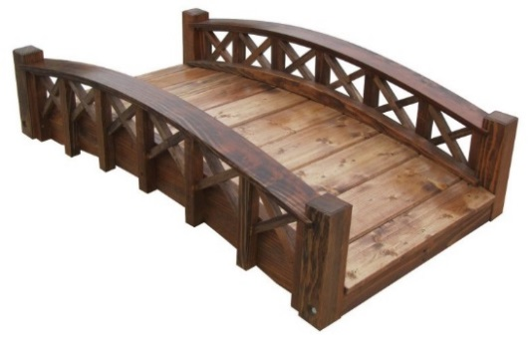
Комментарий: мероприятие по календарному плану: приобретение и подготовка материалов и оборудования для реализации проекта:уход за тропой, окашивание травы на площадках остановок по маршруту, дальнейшее содержание маршрута
Закупка товара 4. Мотокоса | 15000 | 2 | шт. | 30,000 ₽
Комментарий: мероприятие по календарному плану: приобретение и подготовка материалов и оборудования для реализации проекта: уход за тропой, окашивание травы на площадках остановок по маршруту, дальнейшее содержание маршрута
Закупка товара 5: фотоаппарат | 50000 | 1 | шт. | 50,000 ₽
Комментарий: мероприятие по календарному плану: приобретение и подготовка материалов и оборудования для реализации проекта, фиксация этапов проекта, освещение деятельности экоотряда, подготовка фотоотчётов и видео материалов для освещения в СМИ |  |  |  |  | Мостик через ручей 12 м | Пирс на реке 6 м
Закупка товара 6: беспроводная видеокамера | 15000 | 2 | шт. | 30,000 ₽
Комментарий: мероприятие по календарному плану: приобретение и подготовка материалов и оборудования для реализации проекта: камеры будут установлены на двух остановках экологической тропы для недопущения хулиганских действий
Закупка товара 7: кровельное покрытие на беседку | 1250 | 40 | кв.м | 50,000 ₽
Комментарий: мероприятие по календарному плану: приобретение и подготовка материалов и оборудования для реализации проекта: покрытие кровли на беседке металлочерепицей
Закупка товара 8: сторительные и крепёжные детали | 150 | 50 | шт | 7,500 ₽
Комментарий: мероприятие по календарному плану: приобретение и подготовка материалов и оборудования для реализации проекта: для строительства беседки, мостика через ручей, спуска к реке, пирса, туалета
Закупка товара 9: Светильник на солнечных батареях | 2000 | 20 | шт. | 40,000 ₽
Комментарий: мероприятие по календарному плану: приобретение и подготовка материалов и оборудования для реализации проекта: установка светильников на мостике и беседке
Закупка товара 10: Лакокрасочные материалы | 1300 | 25 | шт. | 32,500 ₽
Комментарий: мероприятие по календарному плану: оборудование и обустройство площадок экскурсионного экомаршрута, установка архитектурных форм, покраска на 2 раза элементов беседки, мостика, туалета, скамеек и пирса
Закупка товара 11. Металлопрофиль 80х80х4, 40х40х3 | 600 | 80 | пог.м | 48,000 ₽
Комментарий: мероприятие по календарному плану: оборудование и обустройство площадок экскурсионного экомаршрута, установка архитектурных форм, будет использован для установки схемы, щитов, указателей, стендов
Услуга 1. Организация питания для 30 человек | 500 | 90 | час | 45,000 ₽
Комментарий: мероприятие по календарному плану: оборудование и обустройство площадок экскурсионного экомаршрута, установка архитектурных форм; Расширение ботаничеких площадок
ИТОГО запрашиваемая сумма |  |  |  | 598,000 ₽
Софинансирование (собственный вклад, вклад партнеров)
Услуга 2. Разработка макетов для указателей, щитов, стендов, схемы | 1000 | 15 | шт. | 15,000 ₽
Комментарий: мероприятие по календарному плану: разработка информационных стендов и схемы экологической тропы, партнер оплачивает работу подрядчика
Услуга 3. Услуги техники (экскаватор, бульдозер) | 5000 | 24 | час | 120,000 ₽
Комментарий: мероприятие по календарному плану: оборудование и обустройство площадок экскурсионного экомаршрута, установка архитектурных форм - работы по благоустройству берега (спуск к реке, смотровая площадка), выравнивание площадок-остановок на маршруте, забивание свай моста и пирса, подготовка основательной площадки под беседку
Услуга 4. Подвоз ПГС самосвалом | 8000 | 6 | маш. | 48,000 ₽
Комментарий: мероприятие по календарному плану: оборудование и обустройство площадок экскурсионного экомаршрута, установка архитектурных форм, подвоз ПГС для отсыпки площадок (6 самосвалов по 9 кбм)
Услуга 5. Работы по благоустройству территории | 2000 | 24 | час | 48,000 ₽
Комментарий: мероприятие по календарному плану: оборудование и обустройство площадок экскурсионного экомаршрута, установка архитектурных форм (выкорчевка старых деревьев, очищение прибрежной зоны от топляков, оставшихся от молевого сплава)
Услуга 6. Работы по строительству малых архитектурных форм, мостика, беседки, пирса, туалета, в т.ч. покрытие кровельным материалом беседки и туалета | 2000 | 130 | час | 260,000 ₽
Комментарий: мероприятие по календарному плану: оборудование и обустройство площадок экскурсионного экомаршрута, установка архитектурных форм, расширение ботаничеких площадок (оплата работ по изготовлению и строительству срубов скамеек, беседки, туалета, мостика, пирса)
Услуга 7. Транспортировка волонтеров до места работ | 150 | 50 | час | 7,500 ₽
Комментарий: мероприятие по календарному плану: оборудование и обустройство площадок экскурсионного экомаршрута, установка архитектурных форм, расширение ботаничеких площадок
Закупка товара 11. Лесоматериалы круглые | 6000 | 5 | кбм | 30,000 ₽
Комментарий: мероприятие по календарному плану: приобретение и подготовка материалов и оборудования для реализации проекта: лесоматериалы для строительства пирса
Закупка товара 12. Пиломатериалы | 16000 | 5 | кбм | 80,000 ₽
Комментарий: мероприятие по календарному плану: приобретение и подготовка материалов и оборудования для реализации проекта: лесоматериалы для строительства пирса
ИТОГО сумма софинансирования |  |  |  | 608,500 ₽
ИТОГО |  |  |  | 1,206,500 ₽

